o mne
Informácie o mne

V tomto hárku sa Vám predstavím. Volám sa Martin Rychvalský, narodil som sa v Bardejove dňa 2.9.2006. Celý život bývam v Tulčíku. Ako prvé som navštevoval materskú školu v mojej rodnej obci.Následne som navštevoval ZŠ Tulčík do 4. ročníka. Do druhého stupňa som nastúpil na ZŠ v Kapušanoch. Nevedel som, akým smerom sa chcem vydať po základnej tak som nasledoval sesternicine šľapaje, a teda išiel som na GJAR-ko. Hrám futbal od 9 rokov a je mi veľmi ľúto, že sa v tomto smere s najväčšou pravdepodobnosťou do budúcna už neuplatním. Je to však stále moje životné hobby, ktoré mi prinieslo veľa zábavy, pekne stráveného času, nových ľudí a hlavne ma to napĺňalo.

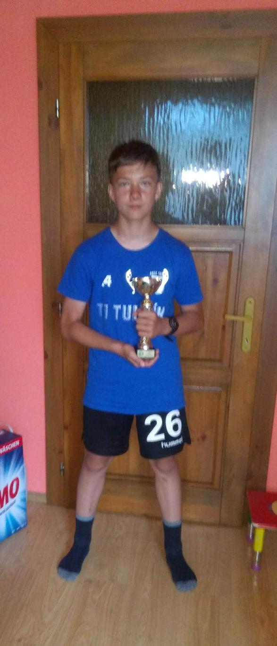

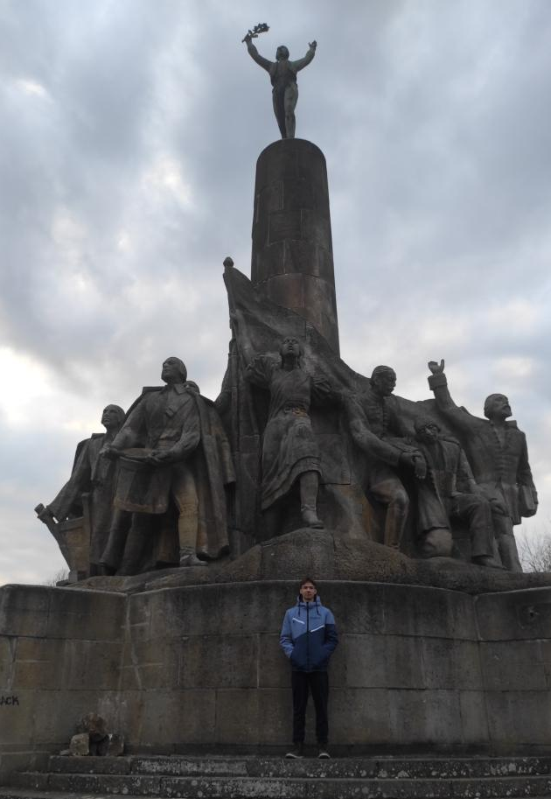

Ja pri pamätníku v Haniske - úloha z dejepisu

Ja s pohárom v ruke po ukončení ligy v roku 2018/2019

vek
Štatistický súbor 1 ( vek )

Vek
 | vek | 3 | 14 | 15 | 16 | 17 | 18 | 19 | 21 | 24 | 45 | 49 | 53 | 54 | Charakterista polohy:
 | početnosť | 1 | 2 | 2 | 3 | 14 | 4 | 2 | 1 | 1 | 1 | 1 | 1 | 1
 |  |  |  |  |  |  |  |  |  |  |  |  |  |  | Aritmetický priemer | 20.68
Vek
 |  |  |  |  |  |  |  |  |  |  |  |  |  |  | Modus | 17
 |  |  |  |  |  |  |  |  |  |  |  |  |  |  | Median | 17
 |  |  |  |  |  |  |  |  |  |  |  |  |  |  | Geometrický priemer | 18.45
 |  |  |  |  |  |  |  |  |  |  |  |  |  |  | Harmonický priemer | 16.06
 |  |  |  |  |  |  |  |  |  |  |  |  |  |  | Minimálna hodnota | 3
 |  |  |  |  |  |  |  |  |  |  |  |  |  |  | Maximálna hodnota | 54

 |  |  |  |  |  |  |  |  |  |  |  |  |  |  | Charakteristika rozptýlenia:

 |  |  |  |  |  |  |  |  |  |  |  |  |  |  | Variačné rozpätie | 51
 |  |  |  |  |  |  |  |  |  |  |  |  |  |  | Priemerná absolútna odchýlka | 7.17
 |  |  |  |  |  |  |  |  |  |  |  |  |  |  | Rozptyl | 126.92
 |  |  |  |  |  |  |  |  |  |  |  |  |  |  | Smerodajná odchýlka | 11.44
 |  |  |  |  |  |  |  |  |  |  |  |  |  |  | Variačný koeficient | 0.55
Vek
Vek

aktívne športovanie
Štatistický súbor 2 (počet rokov aktívneho športovania)

 | počet rokov aktívneho športovania | 1 | 2 | 3 | 4 | 5 | 6 | 7 | 8 | 9 | 10 | 11 | 12 | 13 | 14 | 22
 | početnosť | 2 | 3 | 2 | 3 | 1 | 2 | 1 | 4 | 3 | 3 | 2 | 4 | 2 | 1 | 1
počet rokov aktívneho športovania
 |  |  |  |  |  |  |  |  |  |  |  | Charakterista polohy:
počet rokov aktívneho športovania
 |  |  |  |  |  |  |  |  |  |  |  | Aritmetický priemer |  |  |  | 7.97
 |  |  |  |  |  |  |  |  |  |  |  | Modus |  |  |  | 12
 |  |  |  |  |  |  |  |  |  |  |  | Median |  |  |  | 8
 |  |  |  |  |  |  |  |  |  |  |  | Geometrický priemer |  |  |  | 6.38
 |  |  |  |  |  |  |  |  |  |  |  | Harmonický priemer |  |  |  | 4.53
 |  |  |  |  |  |  |  |  |  |  |  | Minimálna hodnota |  |  |  | 1
 |  |  |  |  |  |  |  |  |  |  |  | Maximálna hodnota |  |  |  | 22

 |  |  |  |  |  |  |  |  |  |  |  | Charakteristika rozptýlenia:

 |  |  |  |  |  |  |  |  |  |  |  | Variačné rozpätie |  |  |  | 21
 |  |  |  |  |  |  |  |  |  |  |  | Priemerná absolútna odchýlka |  |  |  | 3.62
 |  |  |  |  |  |  |  |  |  |  |  | Rozptyl |  |  |  | 20.62
 |  |  |  |  |  |  |  |  |  |  |  | Smerodajná odchýlka |  |  |  | 4.61
počet rokov aktívneho športovania
počet rokov aktívneho športovania
 |  |  |  |  |  |  |  |  |  |  |  | Variačný koeficient |  |  |  | 0.58

koeficient korelácie
 | vek | počet rokov aktívneho športovania
1 | 0 | 1
2 | 14 | 1 | Koeficient korelácie: | 0.64
3 | 14 | 6
4 | 15 | 3 | Vyhodnotenie
5 | 15 | 5
6 | 16 | 6 | malá závislosť | 0 - 0,3
7 | 16 | 10 | mierna závislosť | 0,3 - 0,8
8 | 16 | 12 | silná závislosť | 0,8 - 1
9 | 17 | 2
10 | 17 | 2 | Koeficient korelácie znakov je 0,64, čo značí, že medzi znakmi je mierna závislosť.
11 | 17 | 3
graf korelácie s trendovou čiarou veku
graf korelácie s trendovou čiarou počtu rokov aktívnym športovaním
12 | 17 | 4
13 | 17 | 4
14 | 17 | 7
15 | 17 | 8
16 | 17 | 8
17 | 17 | 8
18 | 17 | 9
19 | 17 | 9
20 | 17 | 10
21 | 17 | 11
22 | 17 | 11
23 | 18 | 2
24 | 18 | 9
25 | 18 | 12
26 | 18 | 12
27 | 19 | 8
28 | 19 | 13
29 | 21 | 4
30 | 24 | 10
31 | 45 | 12
32 | 49 | 22
33 | 53 | 13
34 | 54 | 14

 |  |  | vek | 3 | 14 | 14 | 15 | 15 | 16 | 16 | 16 | 17 | 17 | 17 | 17 | 17 | 17 | 17 | 17 | 17 | 17 | 17 | 17 | 17 | 18 | 18 | 18 | 18 | 19 | 19 | 21 | 24 | 45 | 49 | 53 | 54
 |  |  | počet rokov aktívneho športovania | 1 | 1 | 6 | 3 | 5 | 6 | 10 | 12 | 2 | 2 | 3 | 4 | 4 | 7 | 8 | 8 | 8 | 9 | 10 | 11 | 11 | 2 | 9 | 12 | 12 | 8 | 13 | 4 | 10 | 12 | 22 | 13 | 14

záver
Do tejto úlohy z témy štatistiky som si vybral tieto dva údaje. Boli to vek a počet rokov, počas ktorých respondenti športovali. Ja sa venujem športu už od mala a stále sa snažím popri škole niečomu venovať. A práve preto som hneď vedel, že moja štatistika bude súvisieť so športom. Alebo aspoň teda s pohybom. Nakoniec som sa spontánne v nedeľu večer rozhodol, že to budú práve tieto dva znaky. Získanie potrebných údajov mi netrvalo dlho. Za hodinu som mal vyše 30 respondentov. Nakoniec som ich mal aj o niečo viac. Hlavné je, že som splnil minimálny počet, ktorý bol 30. Údaje som zisťoval z rôznych vekových skupín. Vekové rozhranie respondentov je od 3 do 54 rokov. Zo zistených údajov môžem zhodnotiť, že iba 1 zo 17 ľudí za svoj život nešportovali. To je celkom slušný pomer. Indikuje to, že málokto sa počas svojho života nevenuje aspoň nejakej športovej aktivite. Udržiavať sa v pohybe je určite dôležité pre ľudské zdravie. Podľa mňa by mal každý skúsiť nejaké pohybové aktivity počas svojho života. Predsa len buduje to imunitu, udržiava nás to fit. Aj krátka prechádzka môže slúžiť na vyvetranie sa. Ja mám šport v obľube hlavne z dôvodu , že má vždy bavilo hýbať sa. Odbúranie stresu je ďalšia výhoda nejakej pohybovej aktivity. Určite by sa niečo našlo pre každého. Či už loptove hry, atletika alebo extrémne športy. S tým, ako sa mi podarilo vyhodnotiť údaje som veľmi spokojný, skúsil som si niečo nové, niečo, čo som ešte nikdy nerobil a určite to bolo užitočné do budúcna. Taktiež mám jednu otázku na záver, považujete šach alebo biliard za športy? Aby som nezabudol overiť hypotézu (priemerne ľudia športujú aspoň tretinu svojho života), vedľa by mal byť výpočet, teda podiel priemerného veku a priemer počtu rokov aktívneho športovania. Taktiež výpočty mám robené funkciami v exceli, ale tabuľku som musel kôli grafu pozmeniť a teda výsledky som len prepísal, ale sú správne, teda mali by byť :). A ako posledné musím spomenúť, že sa mi nepodarilo urobiť čiarový graf, a teda nahradil som ho pruhovým. Hypotéza sa overila ako pravdivá, pričom je to takmer 40% života (38,54% presne), kedy aktívne športujeme, a to je viac ako tretina života (33,33%) ako znelo v hypotéze. Štatistiku teda považujem za úspešnú. Pri úlohe podobnej tejto si nabudúce lepšie zorganizujem plán vyhotovenia, predsa sa treba na ďalší deň vyspať :D. Určite ma najviac bavilo získavanie údajov, naopak vytváranie tabuliek a grafov bola moja najneobľúbenejšia časť tohoto zadania. Ak by som ho mal robiť znova určite si dám pozor aby som neochorel a dal si pozor na deadline.
Vyhodnotenie a záver: | priemerný vek - 20,68
 | priemerný počet rokov aktívneho športovania - 7,97
 | percentuálny údaj, koľko % rokov života strávi človek aktívnym športovaním - 38,54%

